Chi tiết địa chất
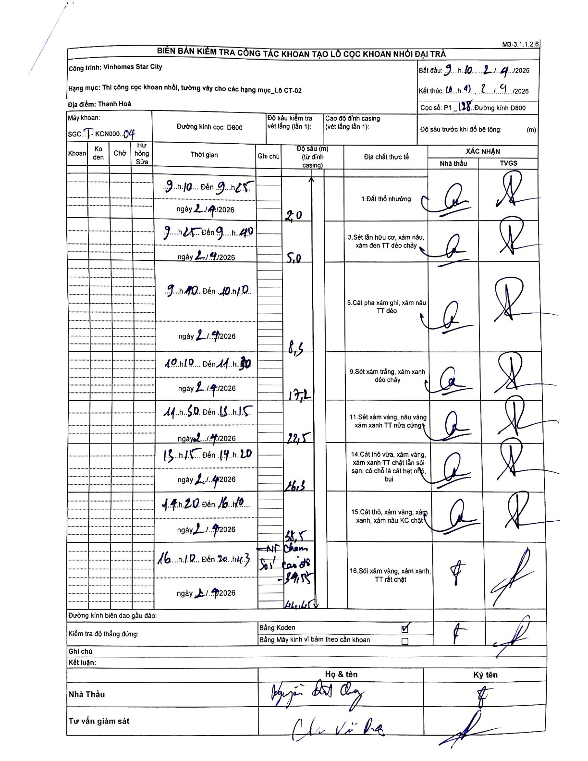
Dự án | Star City Thanh Hóa
Hạng mục | Thi công cọc khoan nhồi, tường vây cho các hạng mục_Lô CT-02
Tên bộ phận | Lô CT-02
Số hiệu cọc | P1-128
Tên Máy khoan | SGCT-KCN0004
Đường kính | D800
Bắt đầu thi công | 09:10 02/04/2026
Kết thúc thi công | 20:43 02/04/2026

Địa chất TT | Đường kính | Mô tả lớp thiết kế | Từ (h) | Đến (h) | Cao độ từ | Cao độ đến | T.Gian (h) | Dài (m) | V (m/h) | Ghi chú
1. Đất thổ nhưỡng | D800 | Đất thổ nhưỡng | 09:10 02/04/2026 | 09:25 02/04/2026 | 0 | -2 | 0.25 | 2 | 8
2 | D800 | Sét lẫn hữu cơ, xám nâu, xám đen TT dẻo chảy | 09:25 02/04/2026 | 09:40 02/04/2026 | -2 | -5 | 0.25 | 3 | 12
3 | D800 | Cát pha xám ghi, xám nâu TT dẻo | 09:40 02/04/2026 | 10:10 02/04/2026 | -5 | -8.5 | 0.5 | 3.5 | 7
4 | D800 | Sét xám trắng, xám xanh dẻo chảy | 10:10 02/04/2026 | 11:30 02/04/2026 | -8.5 | -17.2 | 1.33 | 8.7 | 6.52
5 | D800 | Sét xám vàng, nâu vàng xám xanh TT nửa cứng | 11:50 02/04/2026 | 13:15 02/04/2026 | -17.2 | -22.5 | 1.42 | 5.3 | 3.74
6 | D800 | Cát thô vừa, xám vàng, xám xanh TT chặt lẫn sỏi sạn, có chỗ là cát hạt nhỏ, bụi | 13:15 02/04/2026 | 14:20 02/04/2026 | -22.5 | -26.3 | 1.08 | 3.8 | 3.51
7 | D800 | Cát thô, xám vàng, xám xanh, xám nâu KC chặt | 14:20 02/04/2026 | 16:10 02/04/2026 | -26.3 | -38.5 | 1.83 | 12.2 | 6.65
Ní chàm, Sỏi các cỡ | D800 | Ní chàm, Sỏi các cỡ | 16:10 02/04/2026 | 20:43 02/04/2026 | -38.5 | -39.55 | 4.55 | 1.05 | 0.23
9 | D800 | Sỏi xám vàng, xám xanh, TT rất chặt | 16:10 02/04/2026 | 20:43 02/04/2026 | -39.55 | -44.45 | 4.55 | 4.9 | 1.08

ẢNH BIÊN BẢN GỐC

